Blackbox Testing Results
Test Case ID | Role (User) | Menu URL | Expected Result | Actual Result | Status | Screenshot
TC-01 | admin | /admin-dashboard | Bisa mengakses Admin Dashboard | Halaman berhasil dimuat (200 OK) | Pass | 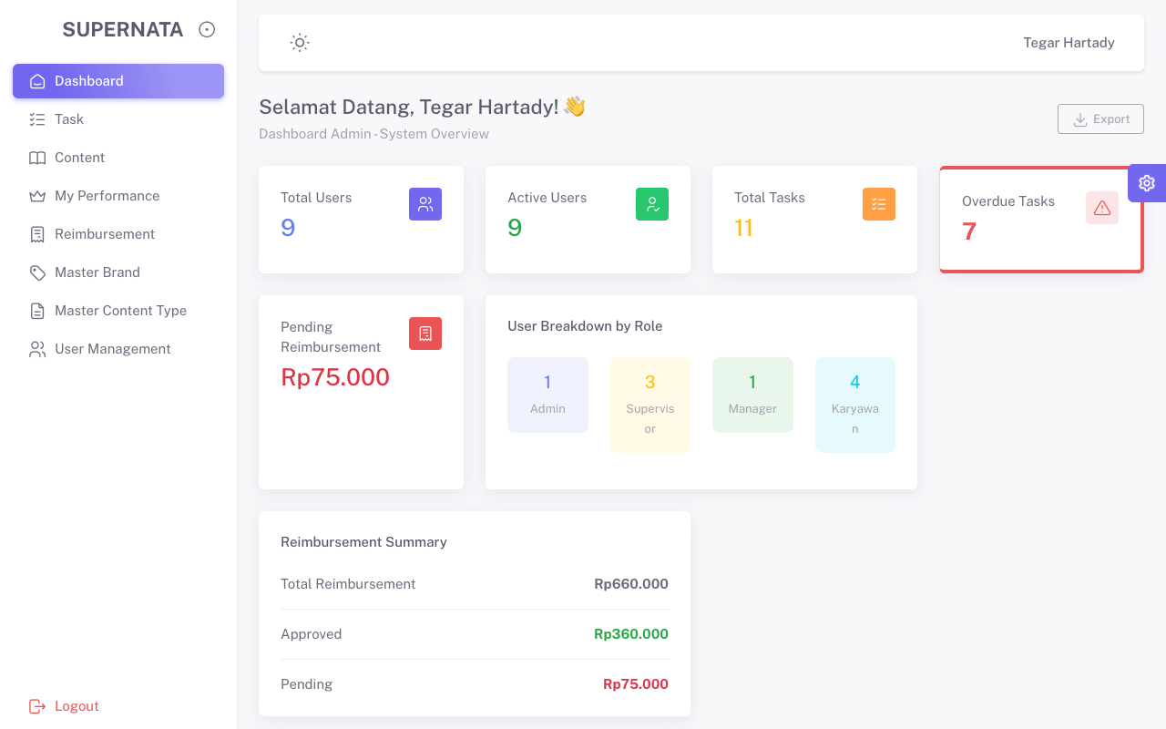
TC-02 | admin | /tasks | Bisa mengakses Tasks | Halaman berhasil dimuat (200 OK) | Pass | 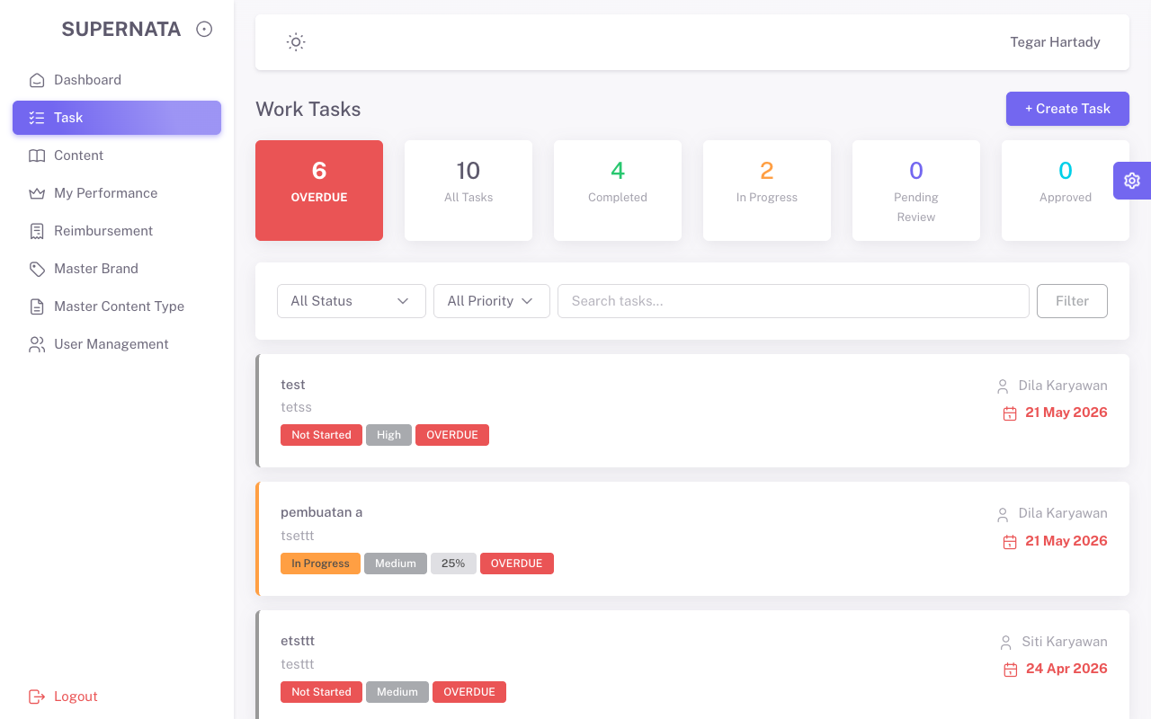
TC-03 | admin | /supervisor-dashboard | Tidak bisa mengakses Supervisor Dashboard (403 Forbidden) | Mendapat pesan 403 Forbidden atau Unauthorized | Pass | 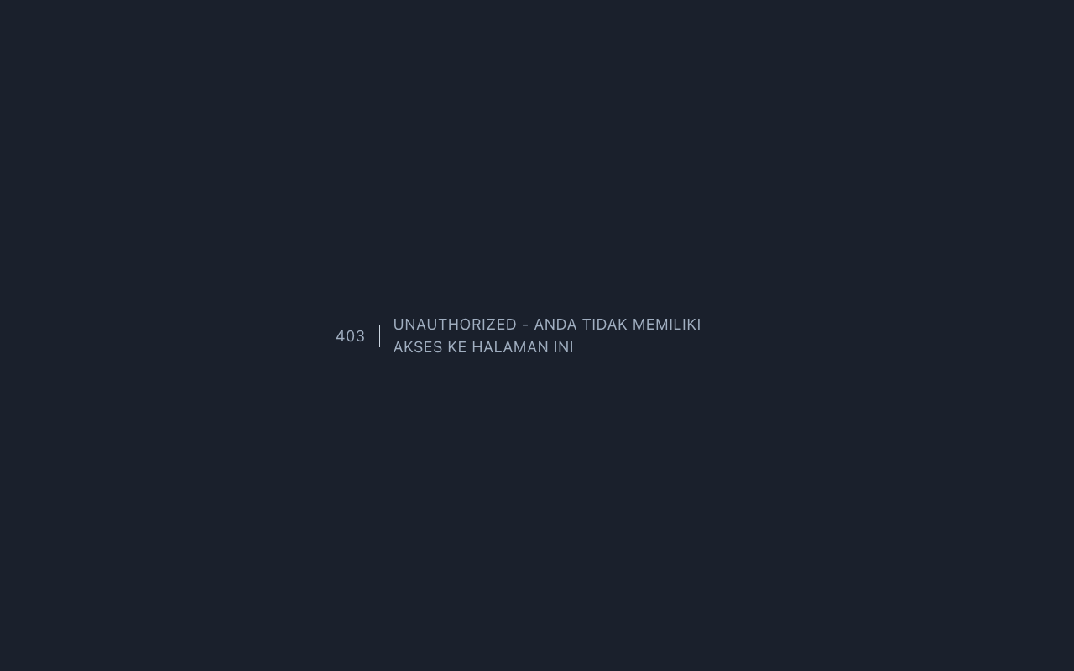
TC-04 | supervisor | /supervisor-dashboard | Bisa mengakses Supervisor Dashboard | Halaman berhasil dimuat (200 OK) | Pass | 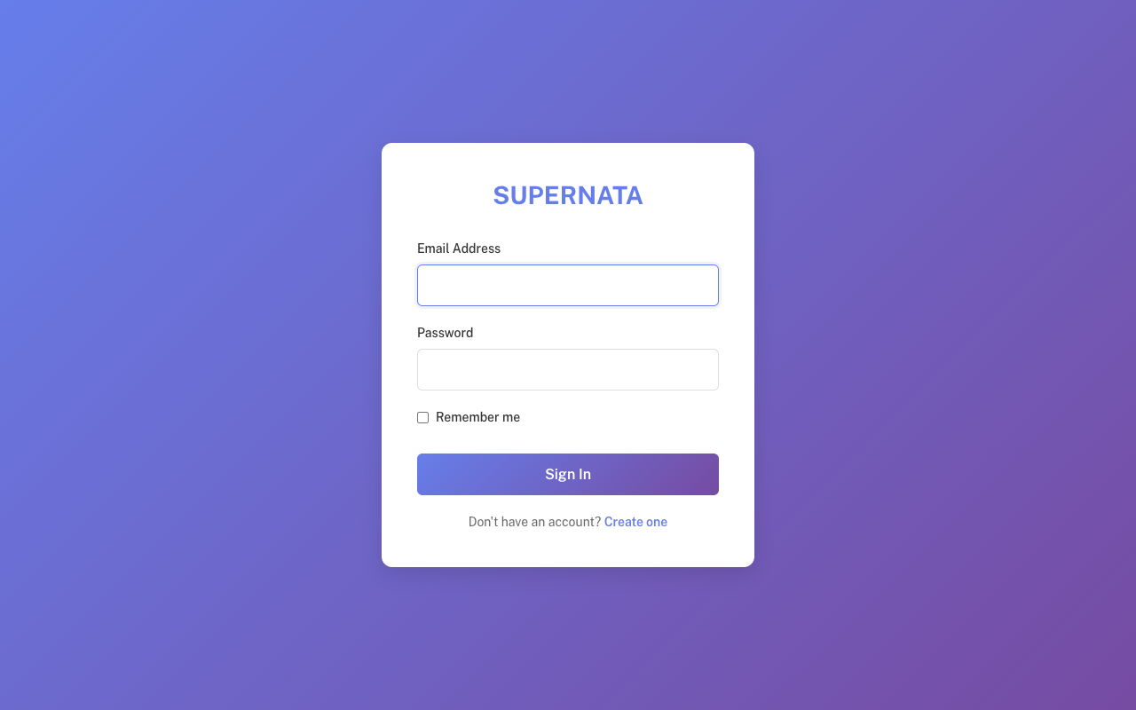
TC-05 | supervisor | /admin-dashboard | Tidak bisa mengakses Admin Dashboard (403 Forbidden) | Halaman berhasil dimuat (200 OK) | Fail
TC-06 | karyawan | / | Bisa mengakses Home Karyawan | Halaman berhasil dimuat (200 OK) | Pass | 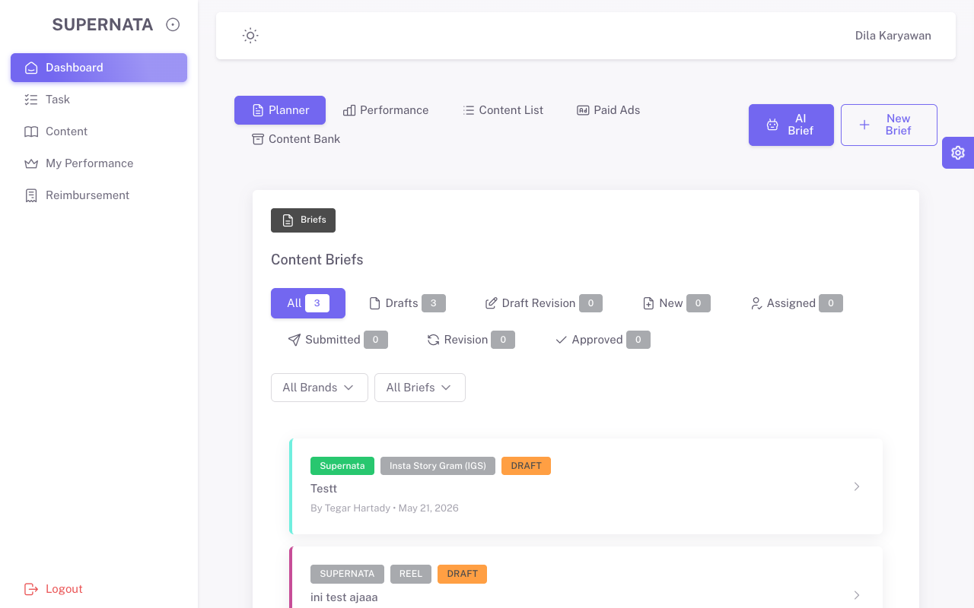
TC-07 | karyawan | /brands | Tidak bisa mengakses Master Brands (403 Forbidden) | Mendapat pesan 403 Forbidden atau Unauthorized | Pass

